TR_onCTV Apps
Ко всем размещаемым РИМ применимы требования статьи ФЗ "О рекламе" - 18.1 часть 16. Материалы в обязательном порядке должны содержать следующую информацию:

Требования | Описание
Пометка: | "Реклама"
 | "Рекламодатель", включающая в себя слово "Рекламодатель" с двоеточием и указанием юридического лица рекламодателя и его ИНН, с уточнением организационно-правовой формы хозяйствующего субъекта. Пример пометки: Реклама Рекламодатель: ООО "Сияние" (ИНН 1234567890)
 | Опционально: сайт/страница сайта, содержащая информацию о рекламодателе. Пример пометки: Реклама Рекламодатель: ООО "Сияние" (ИНН 1234567890), www.shining.ru
Примечание: | - Пометка "Реклама" и название рекламодателя должны присутствовать на креативе в течение всего периода его отображения. - Пометку необходимо располагать в правом верхнем углу креатива.

Технические требования
OLV
- Хронометраж - не более 30 секунд;
- Максимальный объем - 50 мб
- Разрешение видеоролика - Рекомендуемые разрешения: 1280x720, 1920x1080.
- Требования к потоку:
- Видео битрейт: 5-7 мбит/сек. Частота кадров: не более 25 кадров/сек.
- Аудио битрейт: 80-100 кбит/сек. Уровень громкости не более 30дБ
- Общий битрейт: 5-7 мбит/сек
- Формат видеороликов:
- MP4 (MPEG-4): кодеки видео H.264, кодек аудио - AAC.
- Видео не должно вводить пользователя в заблуждение, то есть в нем не может содержаться кнопок, дублирующих сервисы и прочих элементов.
- Видео должно корректно работать в браузерах: IE 10+, Firefox 14+, Safari 5+, Chrome 18+
- Необходимо оставлять по 60 пикселей сверху и снизу в качестве сейф-зоны, так как в верхнем левом углу может быть плашка рекламы, в верхнем правом erid, а внизу - плашка пропуска

Smart TV Mix
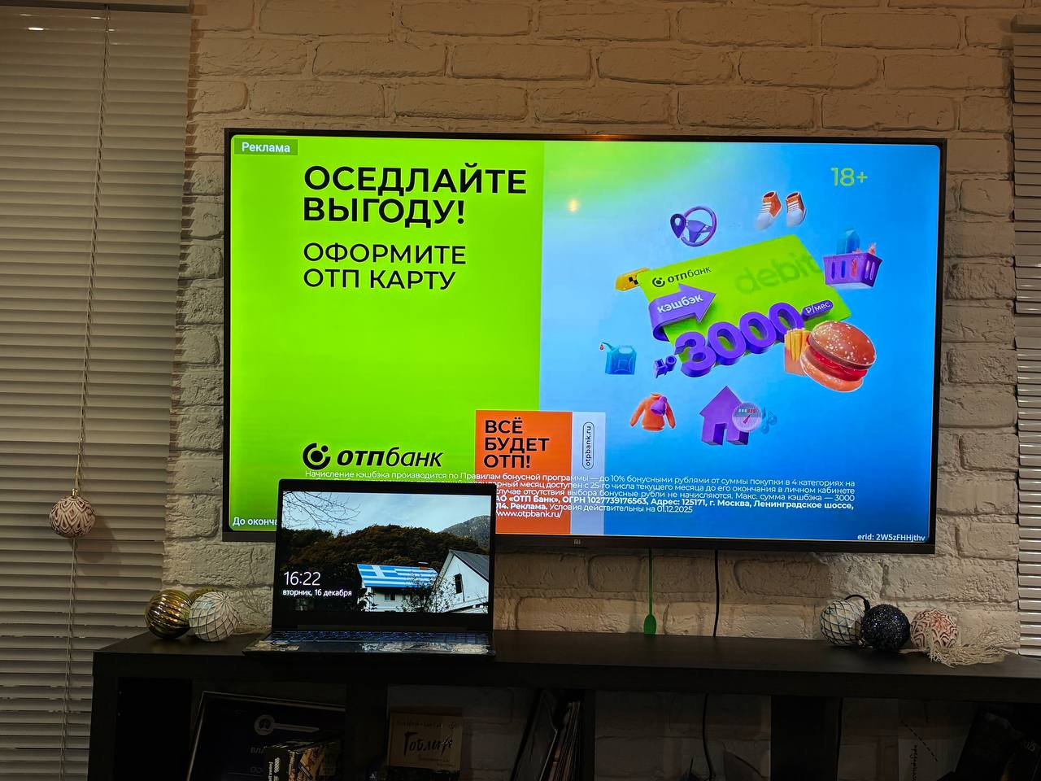

 | s

